作業内容
 | ・GitとGitHubの違いとは
 |  | -Git
 |  |  | Gitはファイルのバージョン管理を行うツール。
 |  |  | CUI
 |  | -GitHub
 |  |  | 世界中のユーザーが編集したコードやデザインデータを保存、共有しやすくするWebサービス.
 |  |  | GUI

2021-12-03
 | ・GitHubのインストールおよびID発行。
 | ・リポジトリの作成
2021-12-06
 | ・Gitのインストール
 | ・GitHubとの連携
 | ・プロキシサーバの設定←これをしないとネットに繋げないため
 |  | git config --global http.proxy http://proxygate2.nic.nec.co.jp:8080
 |  | git config --global https.proxy http://proxygate2.nic.nec.co.jp:8080
 |  | を実行。
 | ・git commit → git push |  |  |  | (例) git commit -m 'COMMENT' ファイル名 git push origin main

2021-12-10
 | ・git clone
 |  | リポジトリの複製 ただのディレクトリの複製？
 | ・ブランチの作成
 |  | 名前入力→「New branch」→「Publish」
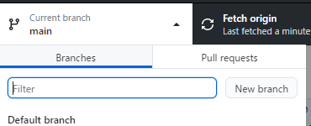

 | ・ブランチへ移動
 |  | ローカルリポジトリで
 |  | git fetch |  | 最新取得
 |  | git brach -a |  | ブランチの確認
 |  | git checkout ブランチ名 ブランチへ移動

